Calcul IL (2,0)

 |  |  |  |  | Définition PRESSIO Elément

 |  |  | Paroi

 |  |  |  |  |  |  | Définition du PRESSIO Elément - "PAS à PAS"

1 : Entrer le Øext canalisation

Øext canalisation : |  | mm |  |  |  |  | 1 : Entrer le Øext canalisation
 |  | R
 |  |  |  |  |  | Øorifice paroi
Øext | Canalisation

2 : Entrer Epaisseur paroi

 |  |  |  |  |  |  | DN | Ø perçage connu
Epaisseur Paroi : |  | mm | Ep paroi |  |  |  | 100 | 108 | 111 | 121 | 127
 |  |  |  |  |  |  | 125 | 127 | 133 | 137 | 141 | 146 | 152
 |  |  |  |  |  |  | 150 | 159 | 160 | 162 | 168 | 176 | 182 | 184 | 187 | 196
 |  |  |  |  |  |  | 200 | 210 | 222 | 225 | 228 | 248 | 254
 |  |  |  |  |  |  | 250 | 254 | 276 | 299
 |  |  | 3 : Choisir Øorifice de paroi |  |  |  | 300 | 342 | 355
 |  |  |  |  |  |  |  |  |  |  |  |  | Pour Info, carotteuse SPIT :
 |  |  |  |  |  |  |  |  |  |  |  |  | de Ø50 à 180 : |  | de 10 en 10
Résultat intermédiaire | Øorifice paroi |  | CHOIX Øorifice paroi |  | Tolérance sur R : |  |  |  |  |  |  |  | de Ø200 à 350 : |  | 200 - 230 - 250 - 300 - 350
Ep mini IL - IS (mm)
 | mini :
 | maxi :
 |  |  |  |  | Le joint pouvant être défini n'est pas optimal - MERCI DE CONTACTER LE SERVICE TECHNIQUE NORHAM ou ajuster le Øorifice paroi

Référence finale PRESSIO :
Caractéristiques IS - IL | Tolérances |  | Long elt | Epaisseur paroi mini
 | mini (mm) | maxi (mm) | mm | mm

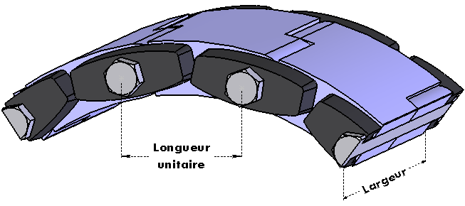

PRESSIO à Commander : |  |  |  |  |  | EPAISSEUR DU JOINT (mm): |  |  | NBRE ELEMENTS
Pour info : Tolérances Øorifice (mm) |  |  |  |  |  | COUPLE (Nm) : |  |  | POIDS (kg) :

Version du 19-07-2023

